상품제안서
모모카멜 양면 사각 마우스패드 | 상품코드: F04693

 |  |  |  |  |  |  | 02-412-0044 | www.easy1.co.kr
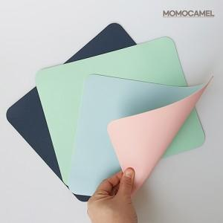

【상세/제작정보】 | 인쇄 : DTF스티커부착(인쇄사이즈 : 5*3cm 이내

【인쇄/포장옵션】 | 스티커 / OPP(비닐)

【공급단가】 | 수량 | 200~ | 500~ | 1,000~ | 3,000~ | 5,000~
*VAT별도 | 단가 | 1,120원 | 1,080원 | 1,040원 | 1,000원 | 960원

【상품 URL】 | http://www.easy1.co.kr/src/goods_detail.php?gdno=4693

